Blad1
History of Champions Dutch Senior Open
 |  |  |  |  |  |  |  | 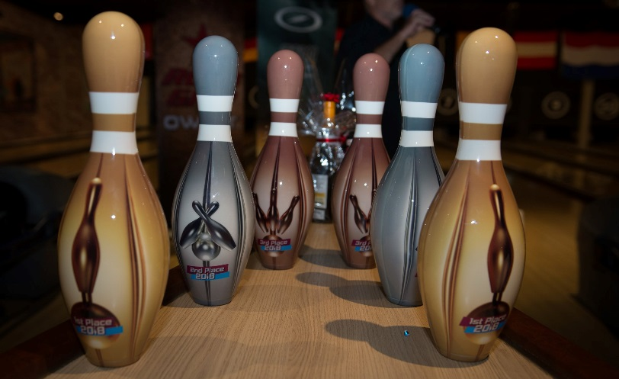
Champion Women
Year | Edition | 1st | Country | 2nd | Country | 3th | Country
2006 | 1e | Marianne Pelz 1 | DE | Farida Pascoal Blom 1 | NL | Majana Ziekenheiner | NL
2007 | 2e | Jan Hodge | GB | Farida Pascoal Blom 2 | NL | Ula Caspari | DE
2008 | 3e | Farida Pascoal Blom 1 | NL | Cathy Roux | FR | Jan Hodge | GB
2009 | 4e | Yvonne Berndt | Se | Petra Duplois | DE | Farida Pascoal Blom | NL
2010 | 5e | Liliane Vintens | BE | Jan Hodge 1 | GB | Angie Brown 1 | GB
2011 | 6e | Petra Duplois | DE | Jan Hodge 2 | GB | Barbara Karnasch | DE
2012 | 7e | Marianne Pelz 2 | DE | Barbara Karnasch | DE | Angie Brown 2 | GB
2013 | 8e | Martina Beckel 1 | DE | Liliane Vintens 1 | BE | Angie Brown 3 | GB
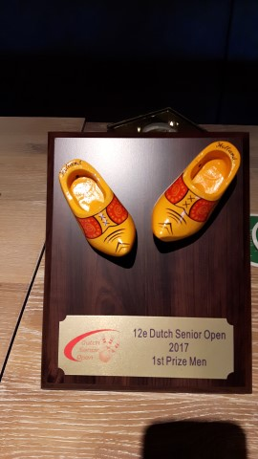
2014 | 9e | Farida Pascoal Blom 2 | NL | Alessandra Mora | IT | Martina Beckel | DE
2015 | 10e | Martina Beckel 2 | DE | Marianne Pelz | DE | Angie Brown 4 | GB
2016 | 11e | Martina Beckel 3 | DE | Angie Brown | GB | Marianne Pelz | DE
2017 | 12e | Kimberley Oakley 1 | GB | Liliane Vintens 2 | BE | Nel Tel | NL
2018 | 13e | Kimberley Oakley 2 | GB | Bianca Völkl Brandt | DE | Angie Brown 5 | GB
2019 | 14e | Inge Hazenleger | NL | Martina Beckel 1 | DE | Farida Pascoal Blom 2 | NL
2020 | 15e
Champion Men
Year | Edition | 1st | Country | 2nd | Country | 3th | Country
2006 | 1e | Ron Oldfield 1 | GB | Bary Horn 1 | US | Rogier Pieters | BE
2007 | 2e | Erich Caspari | DE | Jürgen Preuss | DE | Barry Horn | US
2008 | 3e | Chris Vandamme 1 | BE | Bary Horn 2 | US | Hermann Wimmer 1 | DE
2009 | 4e | Chris Vandamme 2 | BE | Ron Oldfield 1 | GB | Hermann Wimmer 2 | DE
2010 | 5e | Ron Oldfield 2 | GB | Dan Ahlquist | SE | Chris Vandamme | BE
2011 | 6e | Ron Oldfield 3 | GB | André Geelen 1 | BE | Dan Ahlquist | SE
2012 | 7e | Carlo Greulich 1 | DE | Barry Horn 3 | US | Christer Danilesson | SE
2013 | 8e | Carlo Greulich 2 | DE | André Geelen 2 | BE | Hermann Wimmer 3 | DE
2014 | 9e | Carlo Greulich 3 | DE | André Geelen 3 | BE | Ron Oldfield | GB
2015 | 10e | Carlo Greulich 4 | DE | Ron Oldfield 2 | GB | Steven Jeeves | GB
2016 | 11e | Steven Jeeves | GB | Hermann Wimmer 1 | DE | Uwe Tscharke | DE
2017 | 12e | Ron Oldfield 4 | GB | Hermann Wimmer 2 | DE | Christer Danielsson | SE
2018 | 13e | Frank Stander | GB | Hermann Wimmer 3 | DE | Keith Hodge | GB
2019 | 14e | Uwe Tscharke | DE | Geert-Jan van Baest | NL | Hermann Wimmer 4 | DE
2020 | 15e

